GM工具
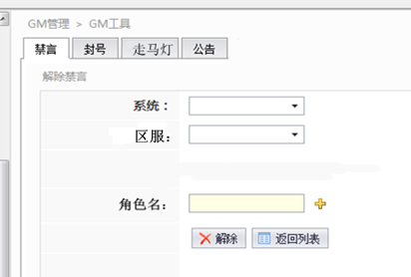
（一）禁言
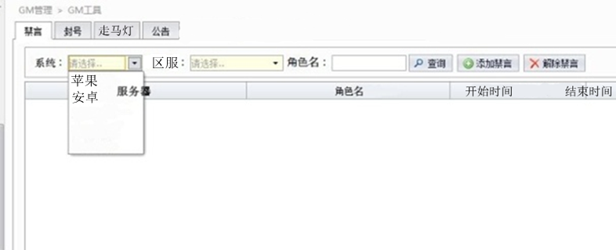
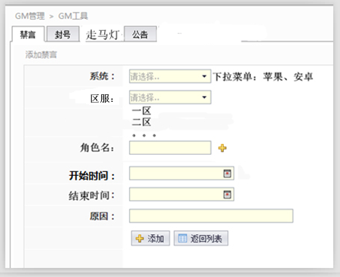

报表定义

禁言游戏内某个角色（无法在公共聊天频道发布信息）

操作栏位说明
查询界面 |  | 用来查询某一个角色的封号记录
系统 | 选择是苹果还是安卓
区服 | 一区、二区、三区等
角色名 | 省略
查询 | 省略

操作界面 | （禁言某个账号操作界面，解封账号操作相同）
系统 | 省略
服务器 | 省略
角色名 | 省略
开始时间 | 禁言的开始时间
结束时间 | 禁言的结束时间
原因 | 操作原因
添加 | 省略
返回列表 | 省略

（二）封号
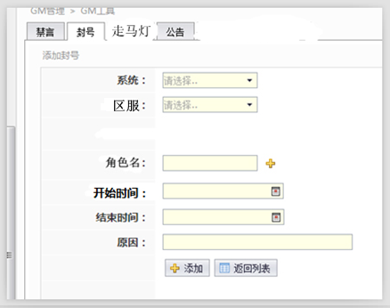
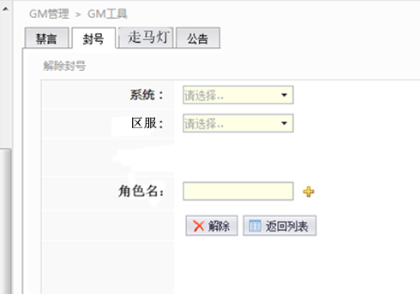

报表定义

禁止某个游戏内角色登陆游戏（操作流程和禁言相同）

（三）走马灯
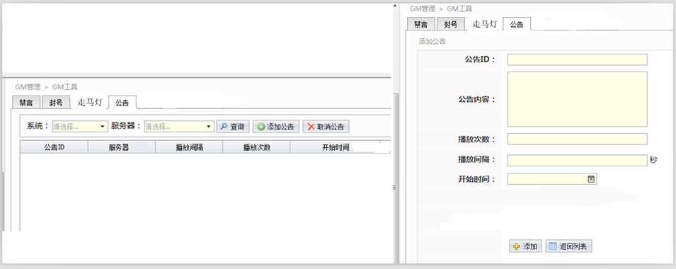
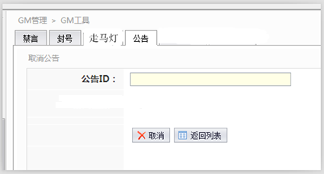

报表定义

在游戏内发布滚屏信息（一般用来宣传重要通知或者活动通知等）

操作栏位说明

查询操作流程和禁言相同

操作界面 | （中图）
公告ID |  | 自定义填写一个数字串做为ID（取消公告时需要用此ID取消）
公告内容 |  | 自定义填写
播放次数 |  | 公告滚屏次数
播放间隔 |  | 每两次滚屏的间隔时间
开始时间 |  | 省略
游戏区服 |  | 省略 | 回报表目录
添加 |  | 省略

操作界面 | （右图）
公告ID |  | 生成时的公告ID
游戏区服 |  | 省略
取消 |  | 省略

（四）公告
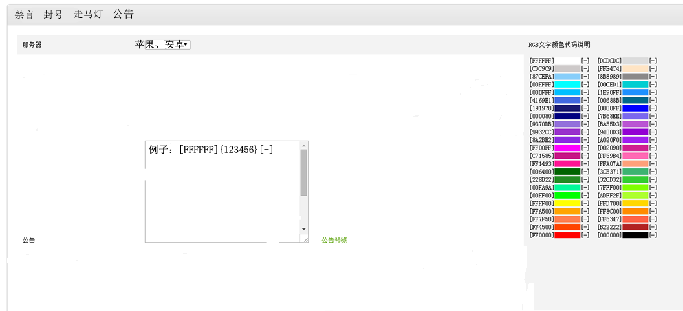

报表定义

在游戏内发布登陆信息（一般用来宣传重要通知或者活动通知等）需要帮我们定一个格式

操作栏位说明

服务器：选择发放公告的服务器
RGB文字颜色代码说明：方便区分公告中的文字颜色
公告：填写公告内容
加入字体库和字体大小 |  | 二期制作

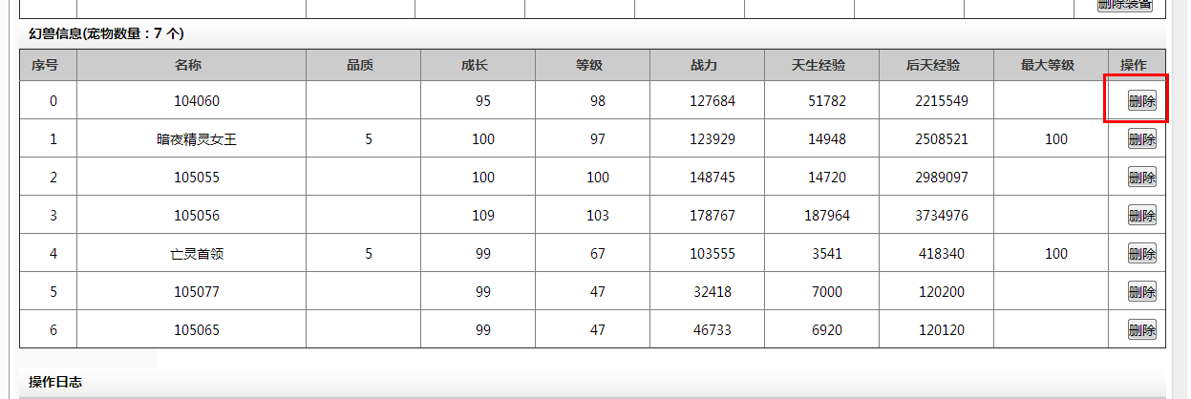
 |  |  | 回报表目录

邮箱管理系统
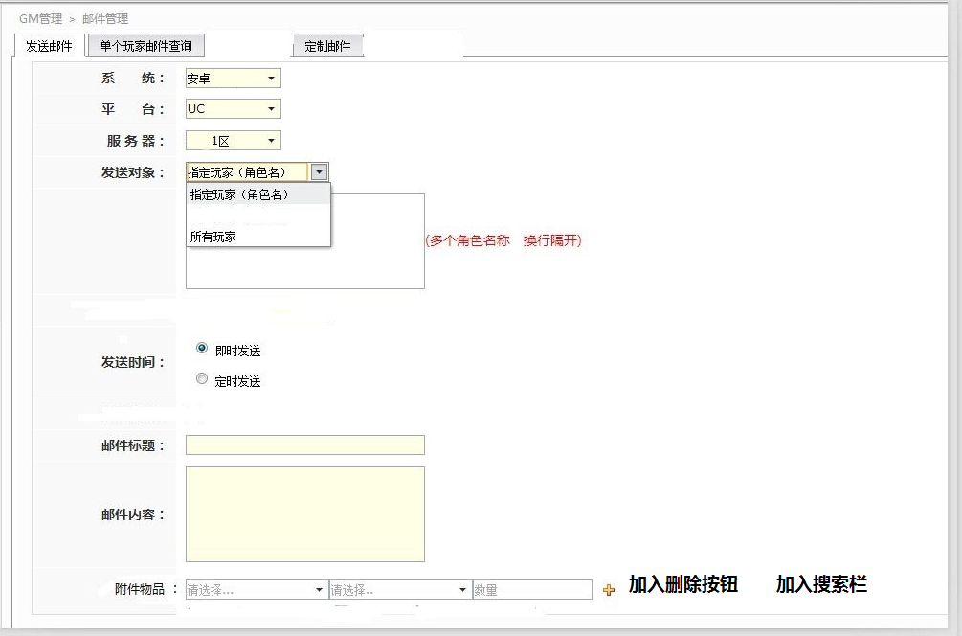
（一）发送邮件
 |  |  |  | 邮件功能需求
 |  |  |  | 可通过游戏的邮件发送及设定：
 |  |  |  | （a）1位或者符合条件的用户群
 |  |  |  | 1、用户条件包括但不限于：多个指定用户，在线用户、全服用户、等级区间段用户，公会用户，特定渠道用户等

 |  |  |  | （b）1件或者多件道具（例如元宝、银币及游戏道具）

 |  |  |  | （c）发送的日期及时间
 |  |  |  | 1、发送时间包括但不限于：即时发送，特定时间发送

报表定义

在游戏内给单个玩家或者某些服务器玩家发送系统邮件

操作栏位说明

系统 | 省略
平台 | 省略
服务器 | 省略
发送对象 | 邮件接收者（可选单个玩家或者全服）
发送时间 | 定时发送时间
邮件标题 | 自定义填写
邮件内容 | 自定义填写
附件物品 | 附带发送游戏物品 |  |  |  | 回报表目录
加号和减号 | 增加和删除按钮 |  | 二期制作
物品搜索栏 | 打道具关键字搜索 |  | 二期制作

（二）邮件记录查询（数据放在BI后台里面，但是需要在GM后台开放一个查询端口）
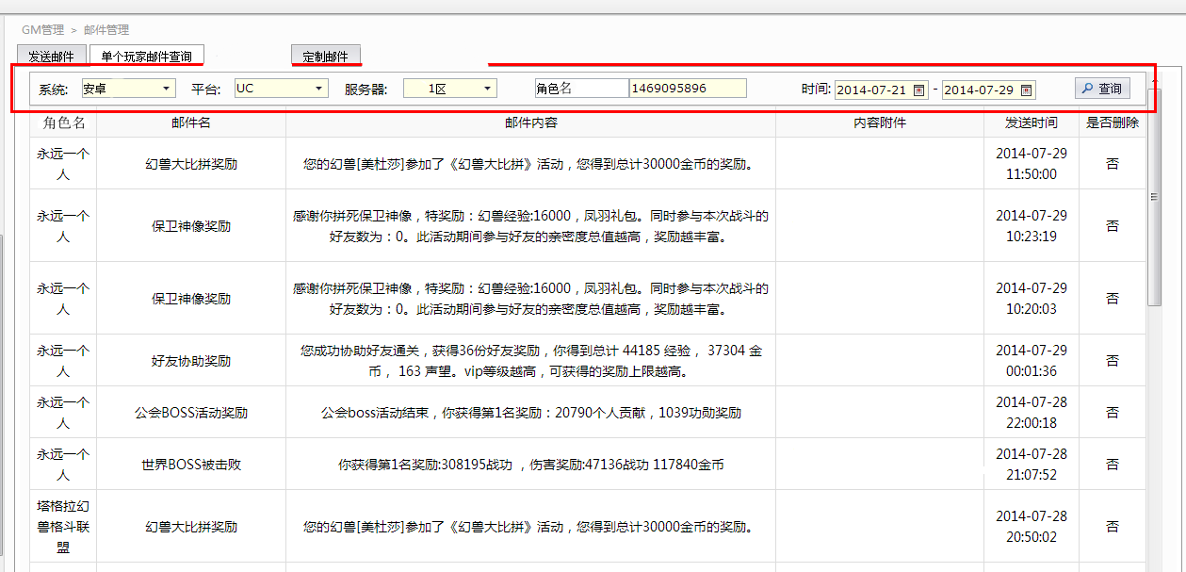

报表定义

查询单个玩家邮件获取记录

操作栏位说明

系统 | 省略
平台 | 省略
服务器 | 省略
角色名 | 省略
时间 | 省略
查询 | 省略

（三）定制邮件（放在二期制作）
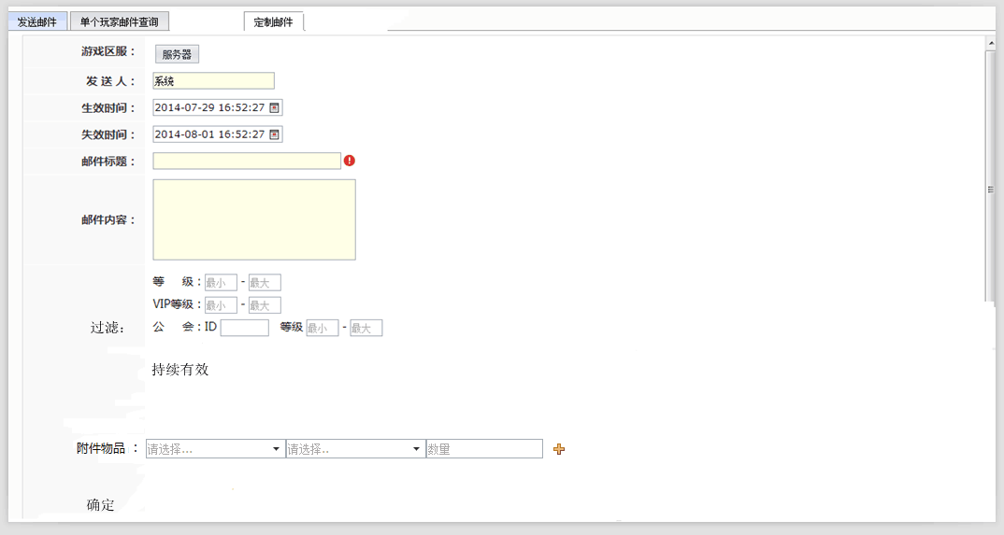

报表定义

给目标用户发送邮件（有筛选条件）

操作栏位说明
规则： | 玩家登陆后判断是否符合接收邮件要求，如果符合要求则发送邮件，不符合则不发。
游戏区服 |  | 省略
发送人 |  | 省略
生效时间 |  | 省略
失效时间 |  | 省略
邮件标题 |  | 自定义填写
邮件内容 |  | 自定义填写
等级 |  | 玩家角色等级区间
VIP等级 |  | 玩家VIP等级区间
公会 |  | 给公会成员发邮件，填写公会ID
附件 |  | 游戏物品，下拉菜单，可以选择类型
持续有效 |  | 如果选否，则给当前符合上述条件玩家发送，后续达到该要求不算；如果选是，则后续达到要求的玩家也能领取
发送 |  | 省略

玩家信息查询
玩家信息查询
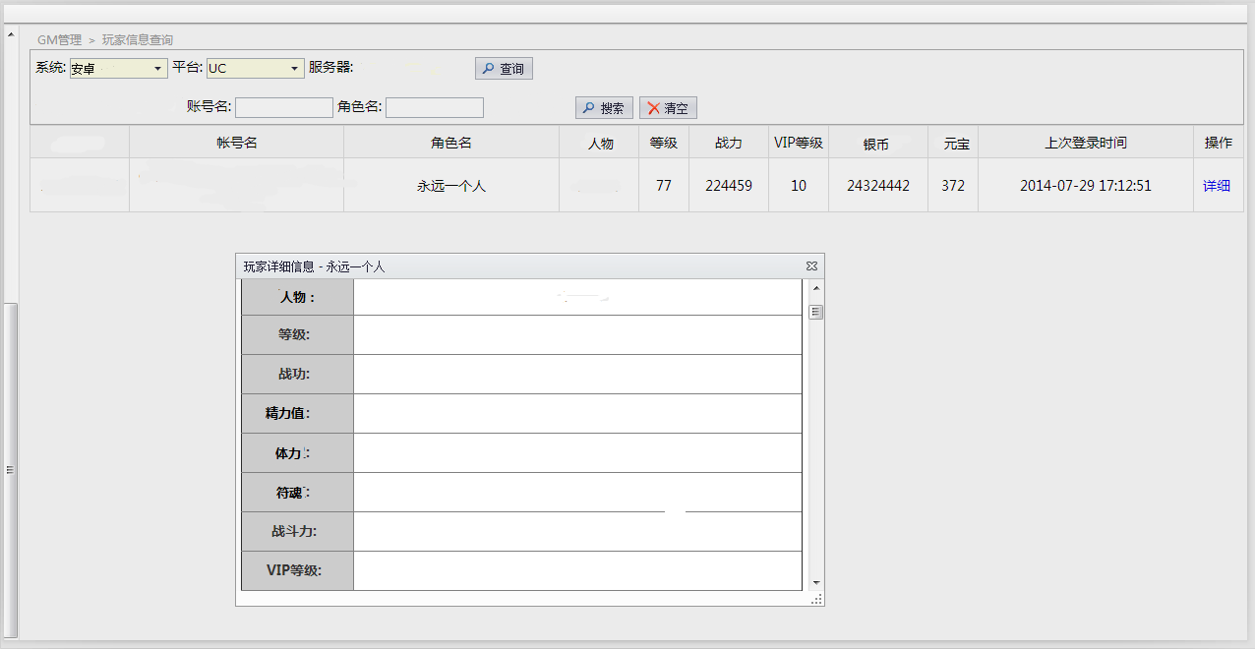

报表定义

通过玩家角色名查询角色详细信息。包括所有游戏内包含的信息，具体需要补充什么信息希望研发能帮忙完成

玩家详细信息：人物、等级、战功、精力值、体力、符魂、战斗力、VIP等级、声望、威名、公会、公会贡献、符灵、月卡（剩余时间）

物品： | 降魔令、符灵天命石、符灵突破石、法器精炼石、低级精炼石、中级精炼石、高级精炼石、极品精炼石、技能书、扫荡券、银符令、符灵碎片、刷新令，金符令、体力丹、精力丹、星芒、免战牌、低级经验法器、中级经验法器、高级经验法器

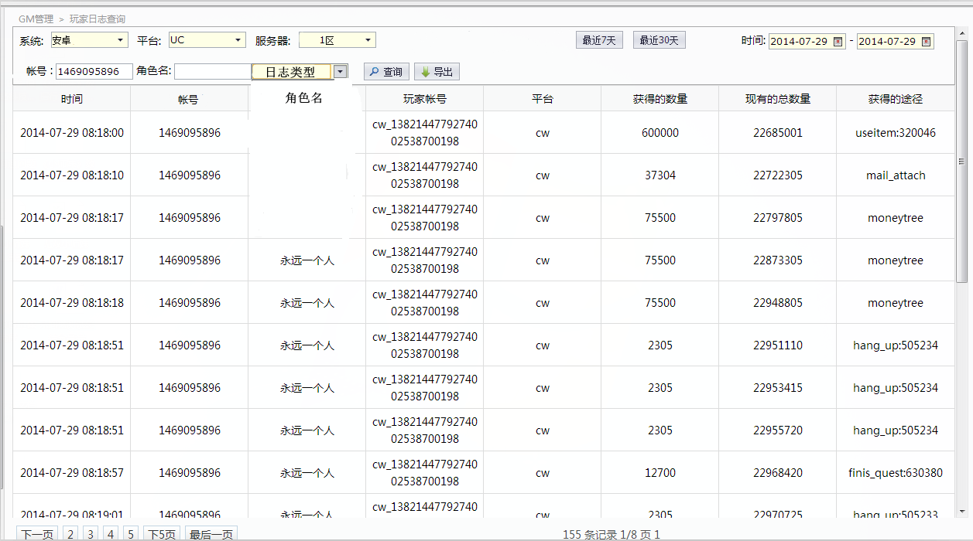

装备： | 法器、武器、防具、饰品

增加玩家身上拥有的符灵明细 |  | 二期制作
增加玩家身上拥有的装备法器明细 |  | 二期制作 |  | 回报表目录

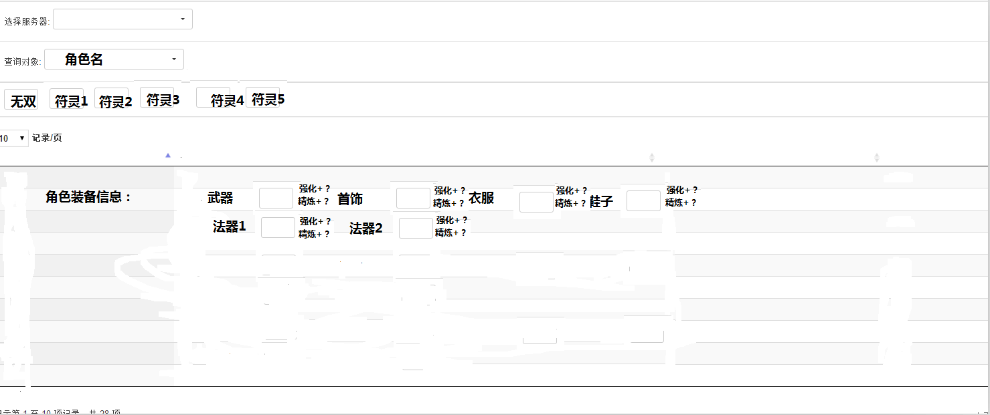

玩家角色明细： |  |  | 二期制作
玩家符灵明细： |  |  | 二期制作
玩家装备以及法器明细：强化、精炼 |  |  | 二期制作

玩家充值记录
玩家充值记录查询（放在二期制作）
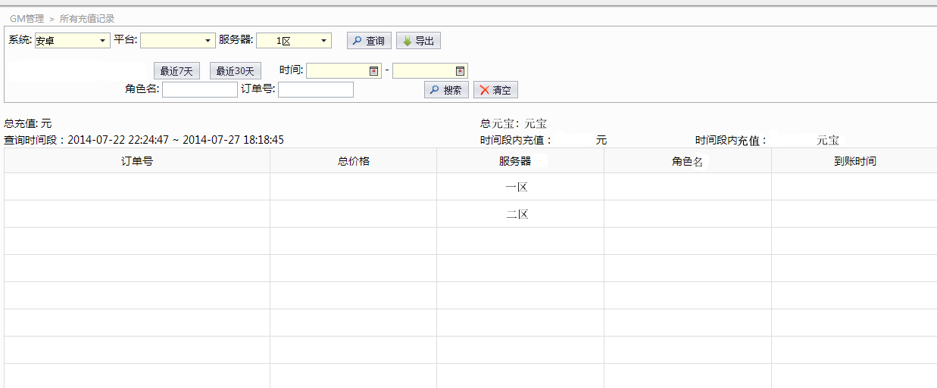

报表定义

通过玩家角色名或者订单号查询角色玩家充值记录

操作栏位说明

系统 | 省略
平台 | 省略
服务器 | 省略
时间 | 省略
账号名 | 省略
角色名 | 省略
订单号 | 输入订单号可反查是哪个角色充值

显示栏位说明

订单号 | 该笔充值的订单号
总价格 | 该笔充值的金额
服务器 | 充值角色所在服务器
到账时间 | 充值成功到账时间

 |  | 回报表目录

礼包码管理
礼包码管理

（一）生成礼包码
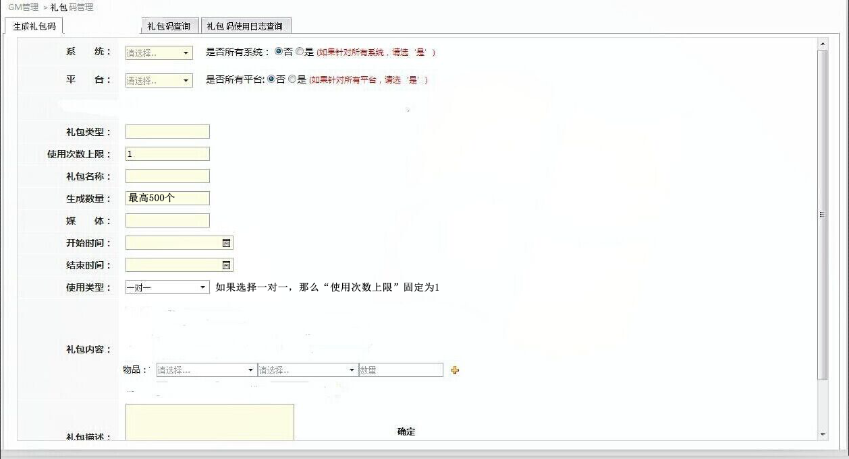

报表定义

生成、编辑游戏内礼包码
1、每一个礼包码只允许一个角色使用
2、每一个礼包码可供无限个角色使用

（b）礼包码内容设定
1、一个礼包码可兑换一个道具
2、一个礼包码可兑换多个道具

（c）礼包码使用限制设定
1、有效的使用时间（开始及结束）
2、有效的使用范围（安卓、iOS系统；渠道）

操作栏位说明

系统 | 选择“否”则限定该系统，选择“是”则所有系统通用
平台 | 选择“否”则限定该平台，选择“是”则所有平台通用

礼包类型 | 可自定义输入一个数字串做为礼包类型，礼包类型做为礼包能否重复领取的重要标识（例：可设置多个礼包为同一个类型，但是一个角色只能领取这个类型内的其中一个礼包中的一个激活码）
使用次数上限 | 放宽礼包类型的领取次数限制，默认为1次
礼包名称 | 自定义填写
生成数量 | 自定义填写数量
媒体 | 自定义填写（无实际意义，只做为自己区分礼包发给哪一个平台或者媒体）
开始时间 | 礼包码生效时间
结束时间 | 礼包使用截至时间
使用类型 | 可选择一对一或者一对多（一对一指一个礼包码只能对应一个角色使用，使用后无效；一对多指一个礼包码可给无数个角色使用，多次使用，但是一个角色仍只能使用一次，受到使用次数上限的限制）
礼包内容 | 自定义添加游戏物品
礼包描述 | 自定义描述，一般填写为游戏物品名称及数量
确定 | 点击则生成礼包码

 |  |  | 回报表目录

（二）激活码查询和导出（数据放在BI后台里面，但是需要在GM后台开放一个查询端口）
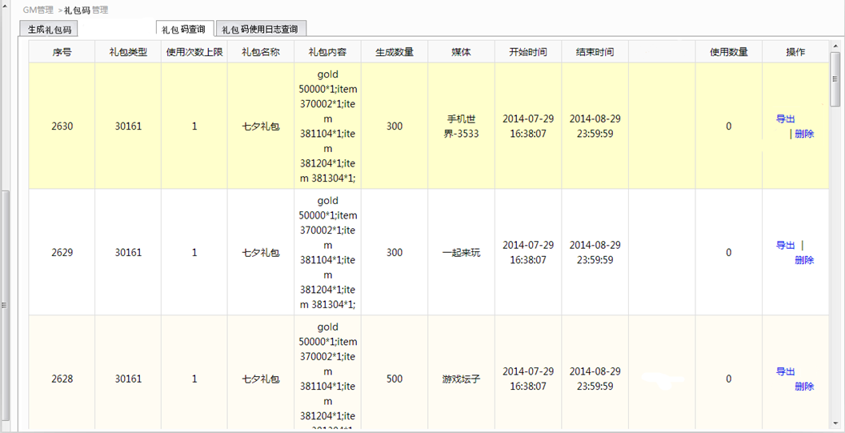

（三）激活码使用明细查询（数据放在BI后台里面，但是需要在GM后台开放一个查询端口）

操作栏位说明

礼包名称 | 填入需要查询的礼包码名称
查询 | 省略

显示栏位说明

礼包码序号 | 礼包码生成时属于哪一个序号
礼包码 | 礼包码
服务器 | 使用角色所在的服务器
角色名称 | 使用角色名称
使用时间 | 礼包码被使用的时间

 |  | 回报表目录

聊天记录监控
聊天记录监控
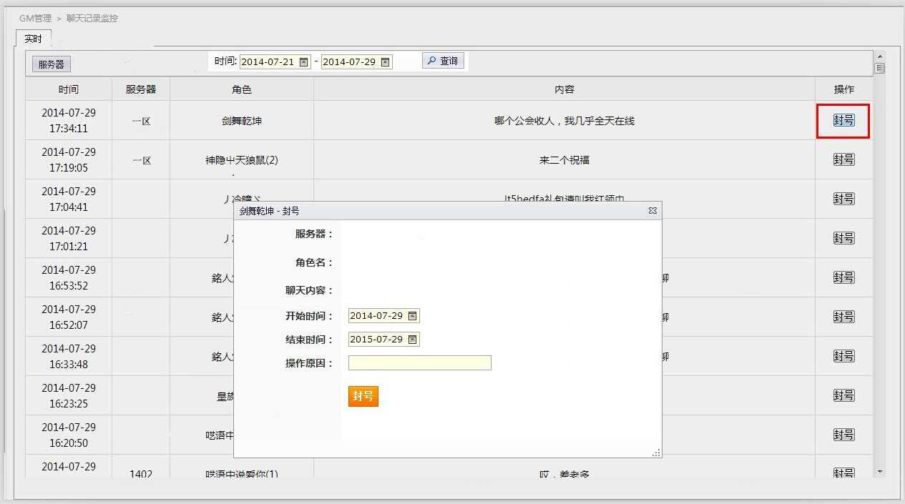

报表定义

查询服务器内当前的世界聊天记录（一般用作监控是否有传播贩卖游戏货币行为），可以隔几分钟一次刷新或者添加一个时间段选项

操作栏位说明

服务器 | 省略
查看 | 省略
封号 | 点击封号弹出封号界面，操作和前面介绍的封号相同

 |  | 回报表目录

公会信息查询
公会信息查询（可以放在二期进行制作）
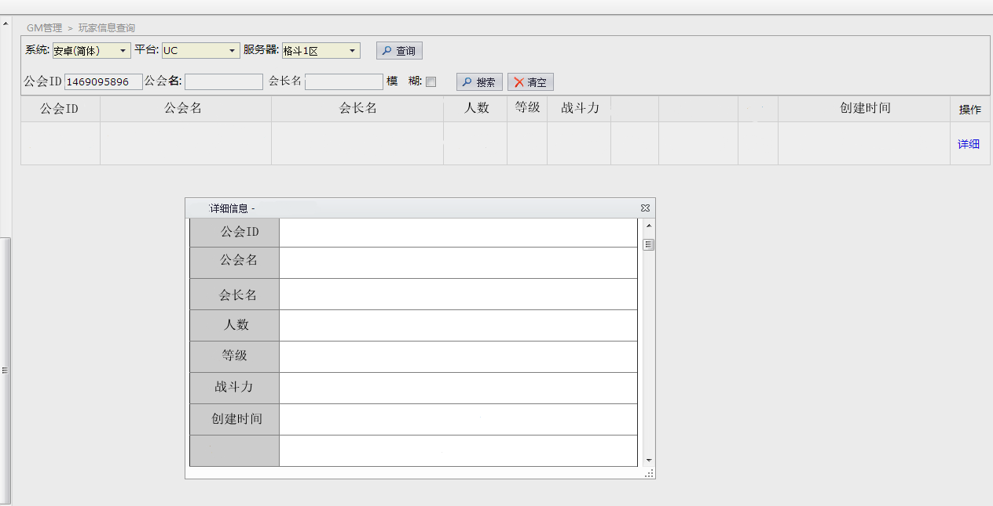

具体的查询信息，根据游戏中的内容来确定
 | 回报表目录

上传热更新配置文件
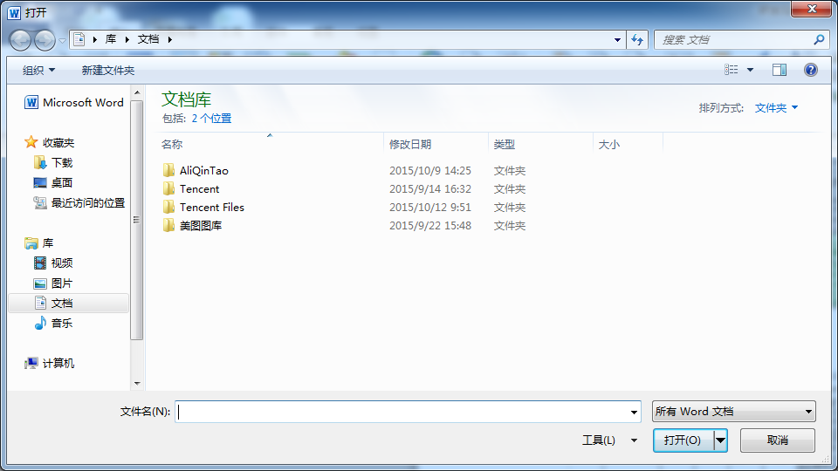
上传热更新配置文件

 | 上传热更新的配置文件 | 确定

GM行为日志查询
GM行为日志查询

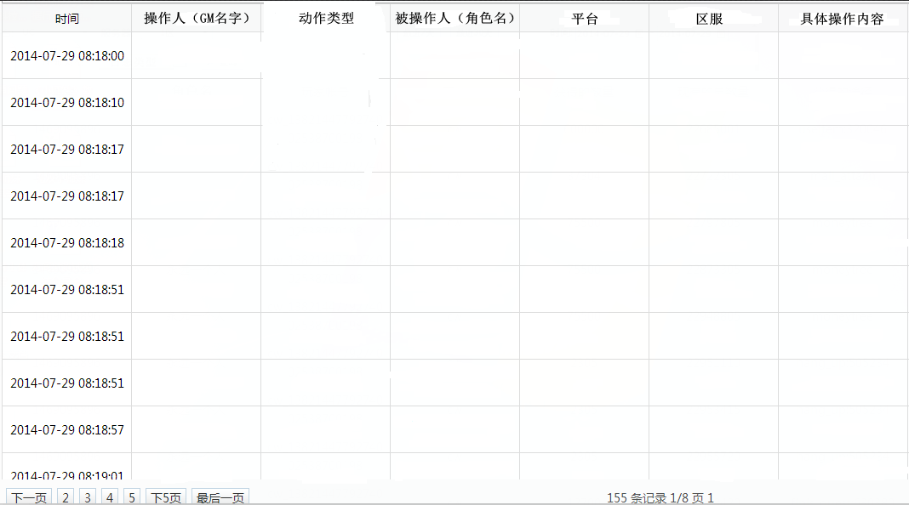
 | 日志类型
 | 1、禁言
 | 2、封号
 | 3、发布走马灯
 | 4、发布公告
 | 5、发送邮件
 | 6、操作服务器
 | 7、服务器白名单设定
 | 8、生成礼包码
 | 9、导出礼包码
 | 10、上传热更新文件

